©一周进步
©版权声明 B站的小伙伴你好，感谢遇见爱学习的你，如果想了解更多内容，可以点击右侧图片进入一周进步官网，里面有更多知识等你学习👉 此外，还需要严肃的和大家声明几点： 本课程虽然在B站免费提供给大家，但版权仍归一周进步所有，未经书面同意私自录制、转载传播等行为均属侵权行为。 一周进步官网平台上所有内容，包括但不限于视频、文字、图片均由一周进步或其他权利人依法拥有其知识产权，包括但不限于著作权、商标权、专栏权等。未经一周进步的明确书面特别授权，任何人不得为任何目的使用以及向任何自然人或单位提供出售、营销、出版或利用一周进步官网上提供的任何内容或服务。 如有违反者，将承担由此给一周进步或其他权利人造成的一切损失。 祝大家学习愉快 | 

开始


开始吧 >

1.智能填充
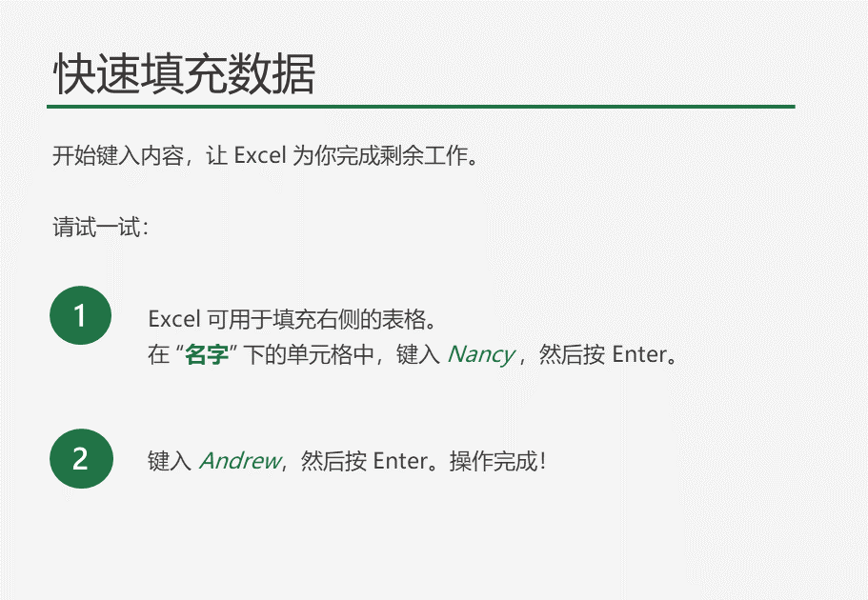
电子邮件 | 名字
Nancy.Freehafer@fourthcoffee.com
Andrew.Cencini@northwindtraders.com
Jan.Kotas@litwareinc.com
Mariya.Sergienko@graphicdesigninstitute.com
Steven.Thorpe@northwindtraders.com
Michael.Neipper@northwindtraders.com
Robert.Zare@northwindtraders.com
Laura.Giussani@adventure-works.com
Anne.HL@northwindtraders.com
Alexander.David@contoso.com
Kim.Shane@northwindtraders.com
下一步 >
Manish.Chopra@northwindtraders.com
Gerwald.Oberleitner@northwindtraders.com
Amr.Zaki@northwindtraders.com
Yvnonne.McKay@northwindtraders.com

练习一：提取括号中内容

产品名称 | 产品规格
双汇火腿肠(5元*1根) | 5元*1根
可比克薯片(8元*10片) | 8元*10片
黄氏芝麻酱(2元一罐) | 2元一罐
油炸花生米(1元一粒*1) | 1元一粒*1

练习二：拆分重组

名字 | 职位 |  | 重组
李达康 | 书记 |  | 达康书记 | 书记
陈海 | 厅长 |  | 达康厅长 | 厅长
赵东来 | 所长 |  | 达康所长 | 所长
刘亦可 | 副局长 |  | 达康副局长 | 副局长
高小琴 | 厂长 |  | 达康厂长 | 厂长
高小凤 | 副厂长 |  | 达康副厂长 | 副厂长

练习三：数据拆分

原始数据 | 姓名 | 数据 | 电话
珞珈15833493283 |  | 15833493283
丽诗15833493284 |  | 15833493284
若梦15833493285 |  | 15833493285
西萌15833493286 |  | 15833493286
泰花15833493287 |  | 15833493287

练习四：提取身份证号码信息

姓名 | 身份证号码 | www | 身份证尾数 | 出生日期
平梦秋 | 530121198207183746 |  | 3746 | 19820718
何健柏 | 410482198209279874 |  | 9874 | 19820927
魏曼珠 | 530121198105253328 |  | 3328 | 19810525
袁鹏煊 | 410482198909199293 |  | 9293 | 19890919
于红叶 | 410482198402164040 |  | 4040 | 19840216
马雅美 | 530121198405246947 |  | 6947 | 19840524
安睿渊 | 41048219880317109X |  | 109X | 19880317
孟丹红 | 530121197006145263 |  | 5263 | 19700614
黄婉静 | 530121198605106420 |  | 6420 | 19860510
袁慧美 | 410482198709282447 |  | 2447 | 19870928
谢懿轩 | 530121198804246856 |  | 6856 | 19880424
乐丽姿 | 530121198907165303 |  | 5303 | 19890716
邹心怡 | 41048219740612149X |  | 149X | 19740612
赵逸馨 | 410482199001126806 |  | 6806 | 19900112
殷越泽 | 410482197407251798 |  | 1798 | 19740725
戚明诚 | 410482198804218814 |  | 8814 | 19880421
施博超 | 530121198209276698 |  | 6698 | 19820927
邬怡然 | 530121197803257524 |  | 7524 | 19780325
冯寻绿 | 410482197506232488 |  | 2488 | 19750623
汤圣杰 | 410482197602254994 |  | 4994 | 19760225
汤古韵 | 410482198409244369 |  | 4369 | 19840924
俞采萱 | 410482198305221584 |  | 1584 | 19830522
于旭尧 | 410482197408208599 |  | 8599 | 19740820
花春雪 | 530121197207287444 |  | 7444 | 19720728
喻黎昕 | 410482197906284535 |  | 4535 | 19790628
孙秀美 | 410482197202225166 |  | 5166 | 19720222

2. 快速分析
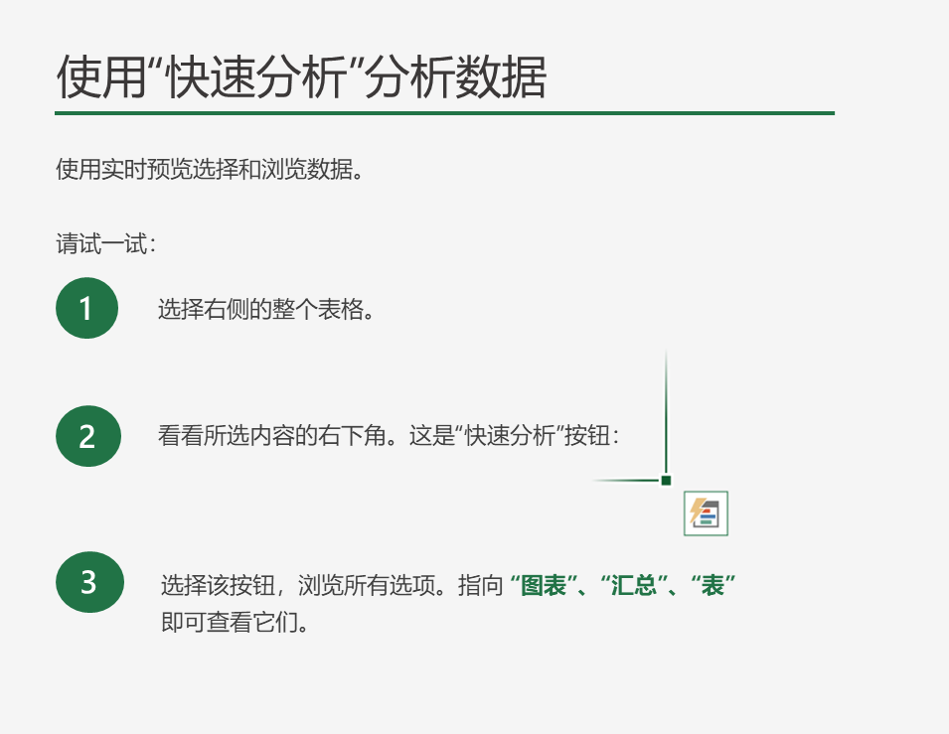

公司 | 行业 | 第 1 季度销售额 | 第 2 季度销售额
A. Datum Corporation | 科技 | 195449 | 746907
Adventure works | 旅行 | 123721 | 733396
Blue Yonder Airlines | 旅行 | 934763 | 246554
City Power & Light | 公用事业 | 299293 | 674295
Coho Vineyard | 饮品 | 228783 | 659385
Consolidated Messenger | 科技 | 579825 | 448399
Contoso Pharmaceuticals | 医疗 | 371570 | 644368
Contoso, Ltd | 杂项 | 239219 | 287989
Fabrikam, Inc. | 旅行 | 639630 | 635474
Fourth Coffee | 饮品 | 876740 | 567216
Graphic Design Institute | 教育 | 788390 | 540282
Humongous Insurance | 金融 | 682545 | 577599
Litware, Inc. | 科技 | 902264 | 206331
Lucerne Publishing | 杂项 | 905906 | 443552
Margie's Travel | 旅行 | 289570 | 843834

公司 | 1月 | 2月 | 3月 | 4月 | 5月 | 6月 | 趋势
A | 18 | 9 | 8 | 44 | 16 | 47
B | 45 | 12 | 41 | 22 | 7 | 41
C | -18 | -5 | 18 | 24 | 49 | 45
D | -7 | 41 | 13 | 44 | 32 | 0
E | -16 | 14 | 46 | 20 | 1 | 29
F | -16 | -22 | 11 | 47 | 32 | 44
G | -22 | 22 | 20 | -7 | -13 | -21
H | -16 | 23 | 18 | 8 | 47 | 7

